UI ELements Test
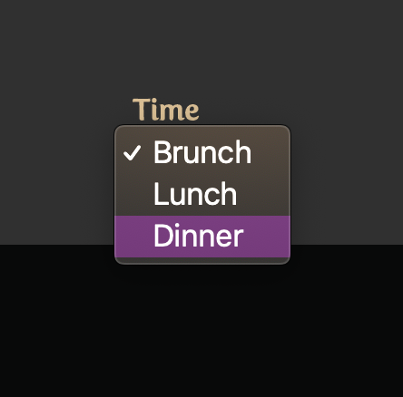
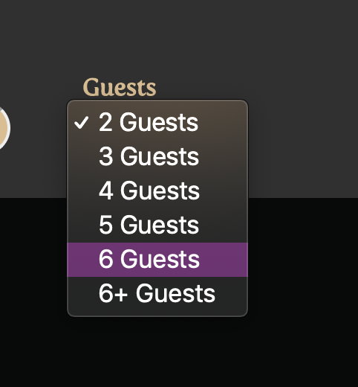
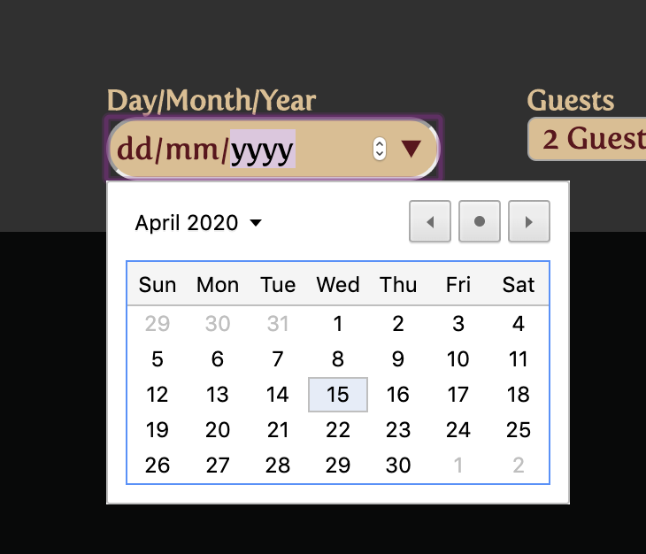
UAT for Flow | Sample Flow
Date | 15-Apr-20

Tester Category | Common |  | *) Categories your test subject here

Elements |  | Screenshot | Actions | Tested | Notes on Layout | Notes on Color

Navigation menu bar |  |  | 1. button akan berubah warna sebagai penanda halaman saat diklik 2. Klik button kemudian akan terbuka sesuai dengan nama menu yaitu ada home, review, dan book a table | 1. OK 2. OK
Trending Sushi Place re-direct |  | 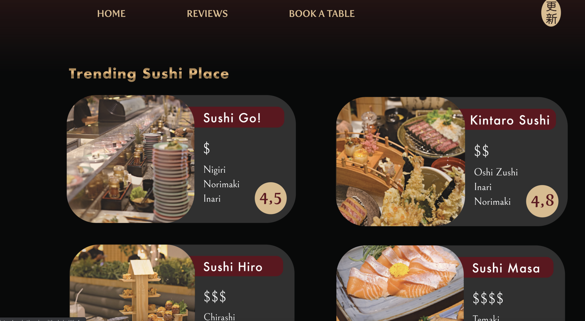 | 1. Pada menu trending sushi place, list restaurant dapat di klik 2. Kemudian akan re-direct ke bagian restaurant information yang terdapat dalam bagian book a table | 1. OK 2. OK
Book now button |  |  | 1. Pada tab book a table akan muncul tampilan seperti ini 2. kemudian dibawah tulisan taste the sushi by your own terdapat button book now yang dapat diklik 3. Setelah diklik akan dibawa pada bagian booking information | 1. OK 2. OK 3. OK
book info restaurant drop down |  | 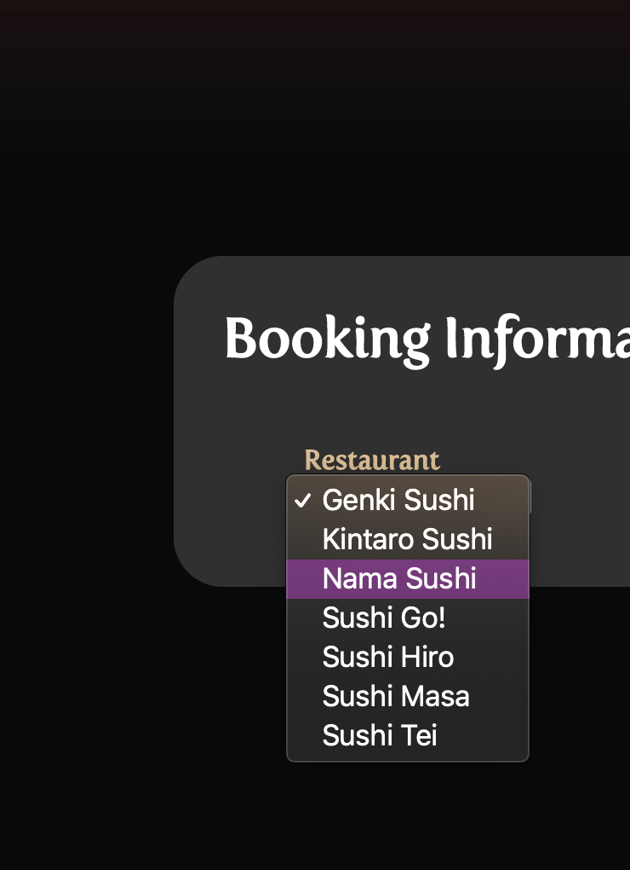 | 1. Booking information dapat memilih restaurant dengan dropdown 2. Nama restaurant dapat diklik | 1. OK 2. OK
book info day/month/year |  |  | 1. Pada bagian booking information dapat memilih hari, tanggal, dan tahun kunjungan 2. User dapat mengklik tanggal yang diinginkan dan kemudian muncul pada bagian atasnya | 1. OK 2. OK
book info guest drop down |  |  | 1. Pada booking information terdapat pilihan guest yang dapat drop down menu 2. User dapat memilih jumlah tamu yang akan datang | 1. OK 2. OK
book info time drop down |  |  | 1. Pada booking information terdapat pilihan untuk mengisi waktu kunjungan 2. Waktu dapat diklik dan diubah | 1. OK 2. OK
nav menu drop down |  |  | 1. Ketika layar dikecilkan nav bar akan berubah menjadi 3 garis yang dapat diklik 2. Ketika diklik akan muncul drop down menu bar 3. tiap menu dapat ter-direct ke bagian masing-masing sorting by product Area | 1. OK 2. OK 3.OK
popular types slides menu |  | 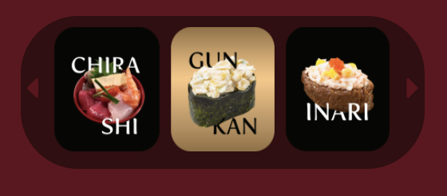 | 1. Ketika layar dikecilkan bagian popular menu akan berubah menjadi slides menu 2. Slides dapat diklik untuk melihat next dan prev types 3. Tiap types dapat diklik dan ter-direct ke bagian review dari masing-masing tipe | 1. OK 2. OK 3. OK

